关系图
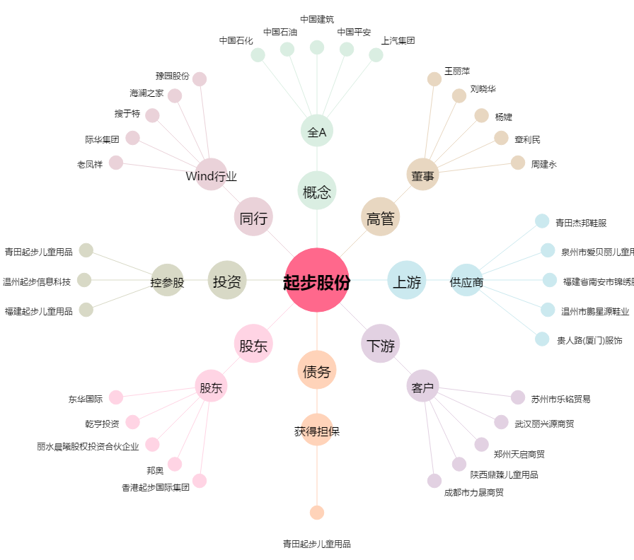
起步股份[603557.SH] - 关系概览图

